対象災害選択シート
令和8年5月末更新履歴
...
A3 追記
⇒
・表紙、様式1（目的）、別表1に必要な事項が自動で反映されます。
...
防災体制確立の判断時期に基づき、注意、警戒、非常の体制をとり、管理権限者が定めた統括管理者のもと、総括・情報班、避難誘導班が避難誘導等の活動を行う。

防災体制確立の判断時期に基づき、注意、警戒、非常の体制をとり、統括指揮者のもと情報連絡班、避難誘導班、装備品等準備班が避難誘導等の活動を行う。
...

作業シート
令和8年5月末更新履歴
...
DH35 2022 ⇒ 2026
DY35 4 ⇒ 5
CJ38
追記 ⇒ 対象災害選択シートの（対象災害）、（自衛水防組織）を選択してください。
...
V63 桃色着色
...
AT125,DX125
休日 ⇒ 休診日
CM133
※土曜、日曜、休日は休診
⇒
※土曜、日曜、祝日は休診日
...
Y139,AH139,AH142,Y143,AH143,Y145,AH145,Y147,AH147,Y152,AH152
桃色着色
DC139,DL139,DL142,DC143,DL143,DC145,DL145,DC147,DL147,DC152,DL152
桃色着色
...
DE176
・気象情報等収集
⇒
・防災気象情報等の収集
DE183, DE190 ・気象情報、水位情報、避難情報
⇒
・防災気象情報、避難情報
...
Q208, CU208 ・大雨または洪水注意報が発表された場合
・●●川氾濫注意情報が発表された場合
⇒
・レベル2大雨、氾濫注意報が発表された場合
・レベル2氾濫注意情報が発表された場合
Q212, CU212
・大雨または洪水警報が発表された場合
・●●川氾濫警戒情報が発表された場合
⇒
・レベル3大雨、氾濫警報が発表された場合
・レベル3氾濫警戒情報が発表された場合
Q215, CU215
・●●川氾濫危険情報が発表された場合
・雨水出水氾濫危険情報が発表された場合 ⇒
・レベル4大雨、氾濫危険警報が発表された場合
・レベル4氾濫危険情報が発表された場合
・内水氾濫危険情報が発表された場合
...
CJ221
大型台風 ⇒ 非常に強い台風
CK228
大雨警報又は特別警報
洪水警報
⇒ ・レベル3大雨警報又はレベル4大雨危険警報や内水氾濫危険情報
・レベル3氾濫警報又はレベル4氾濫危険警報
...
DE244
・気象情報等収集
⇒
・防災気象情報等の収集
DE251, DE258 ・気象情報、水位情報、避難情報
⇒
・防災気象情報や避難情報
...
Q276, CU276 ・高潮注意報（警報級に切り替える可能性に言及されていないもの）が発表された場合
⇒
・レベル2高潮注意報が発表された場合
Q280, CU280
・高潮注意報（警報級に切り替える可能性高い）が発表された場合
⇒
・レベル3高潮警報が発表された場合
Q283, CU283
・高潮警報または高潮特別警報が発表された場合
⇒
・レベル4高潮危険警報が発表された場合
...
CJ288
追加⇒早期注意情報（警報級の可能性）の「中」または「高」が発表されている場合や
大型台風 ⇒ 非常に強い台風
CK294
高潮警報又は特別警報
⇒ ・レベル3高潮警報又はレベル4高潮危険警報
...
元データ
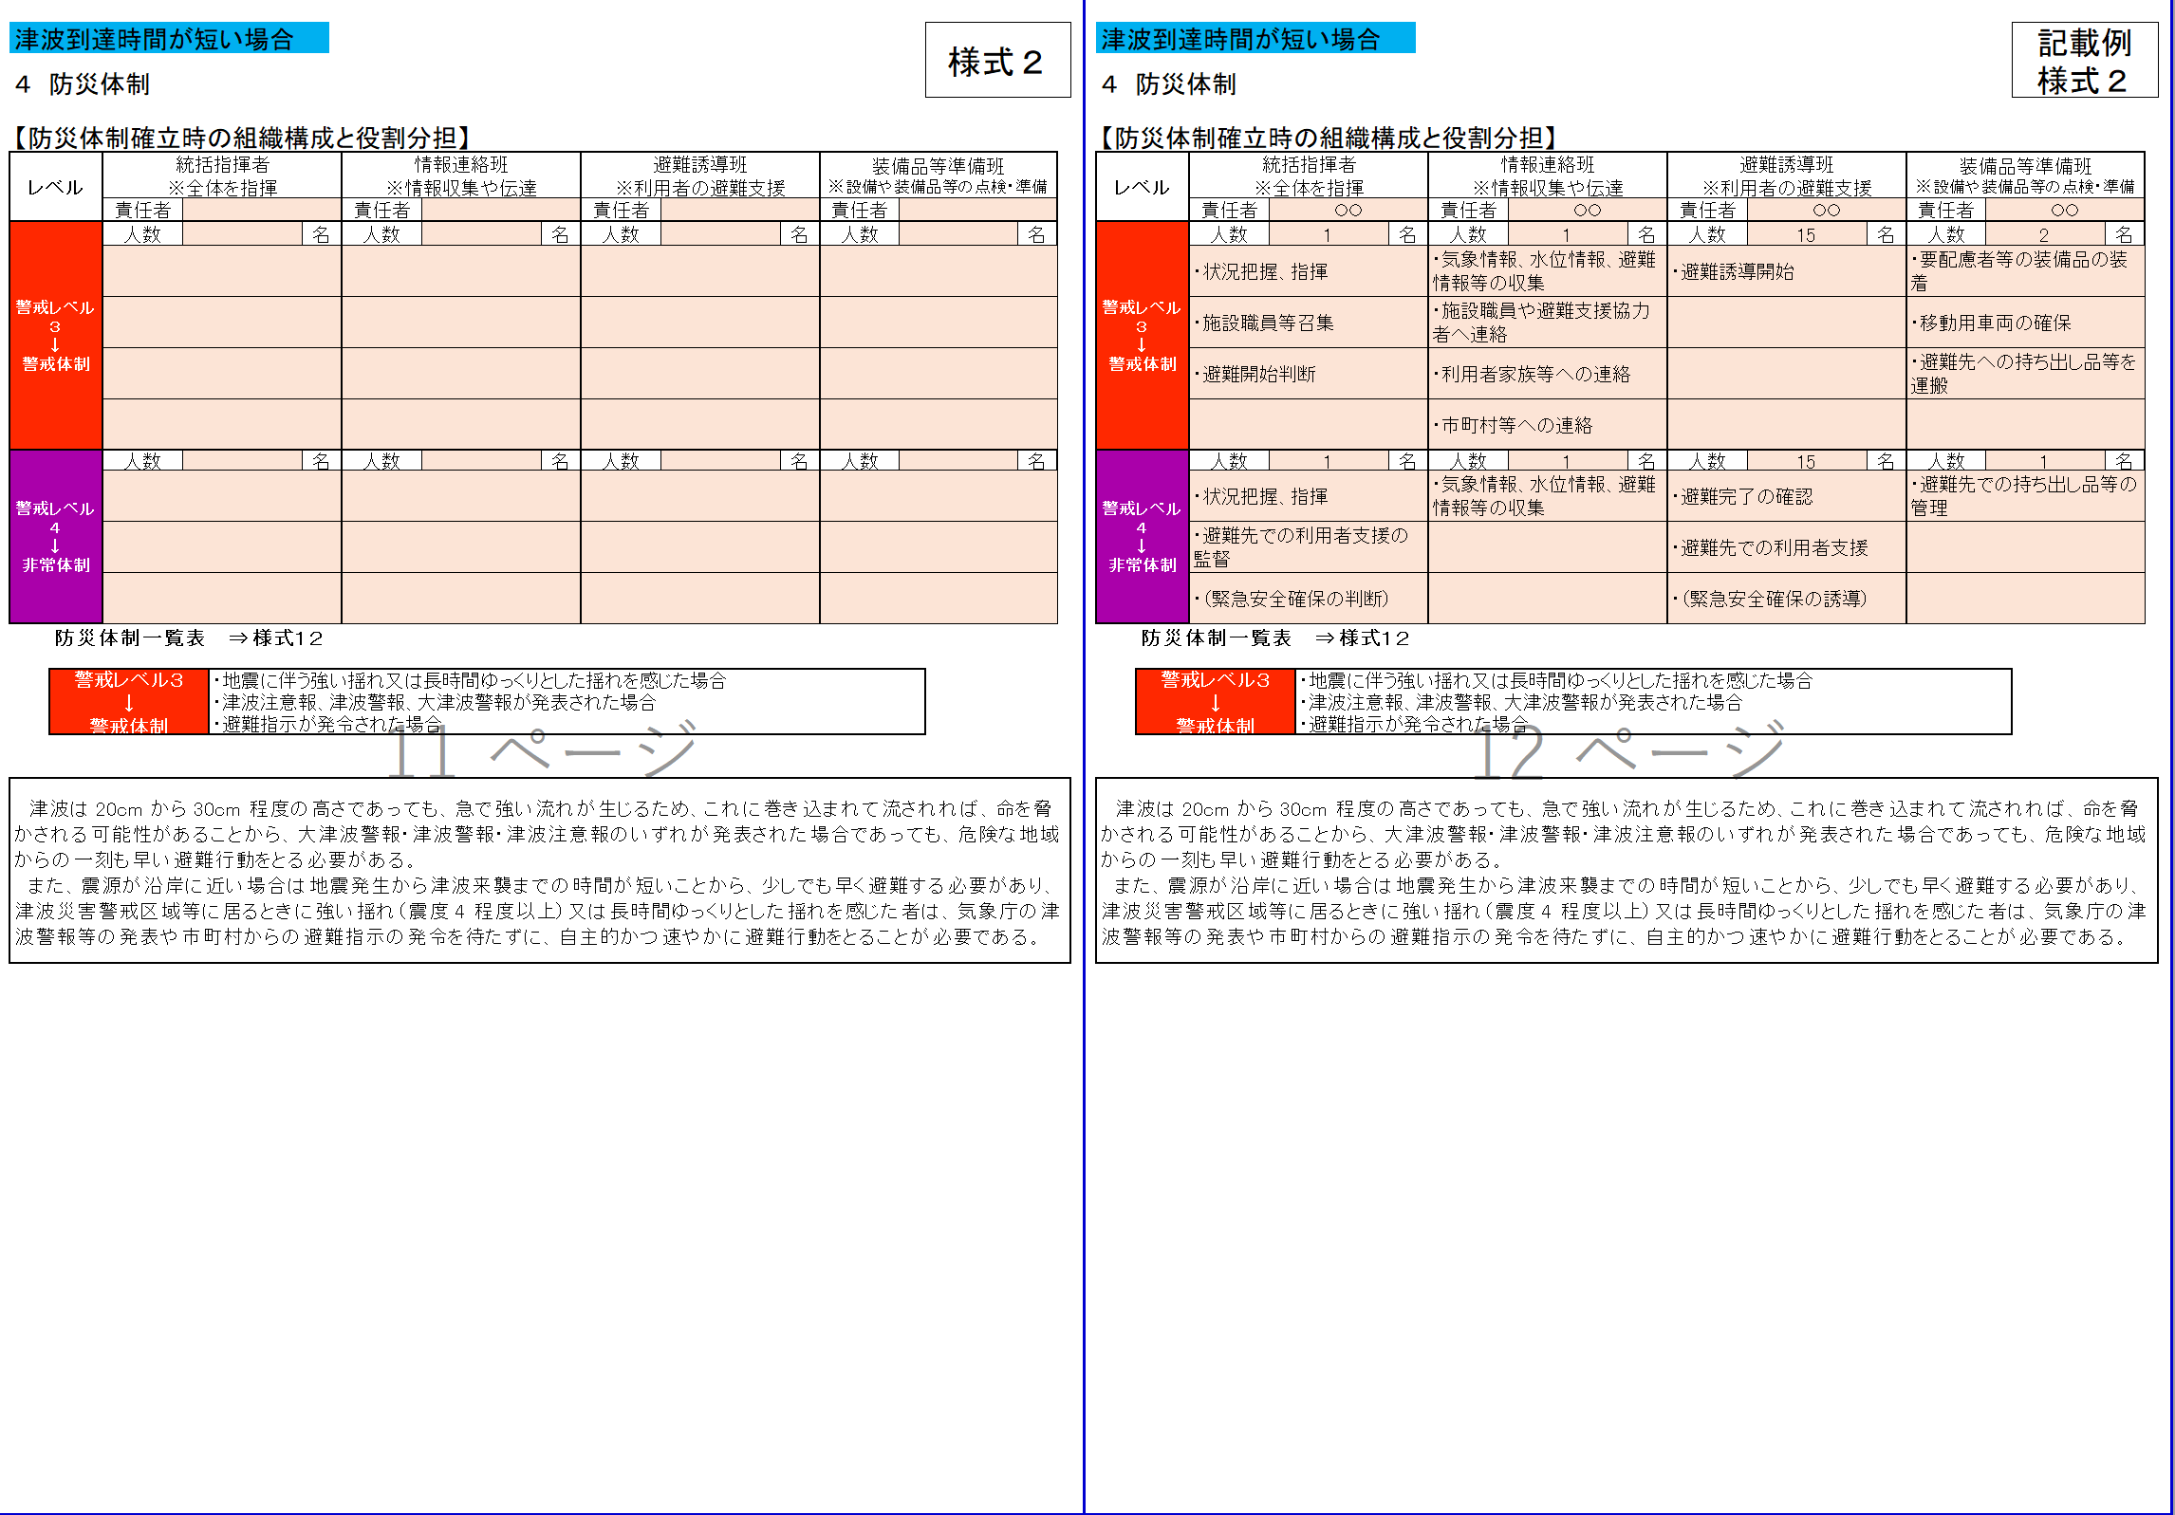
...
元データ
...
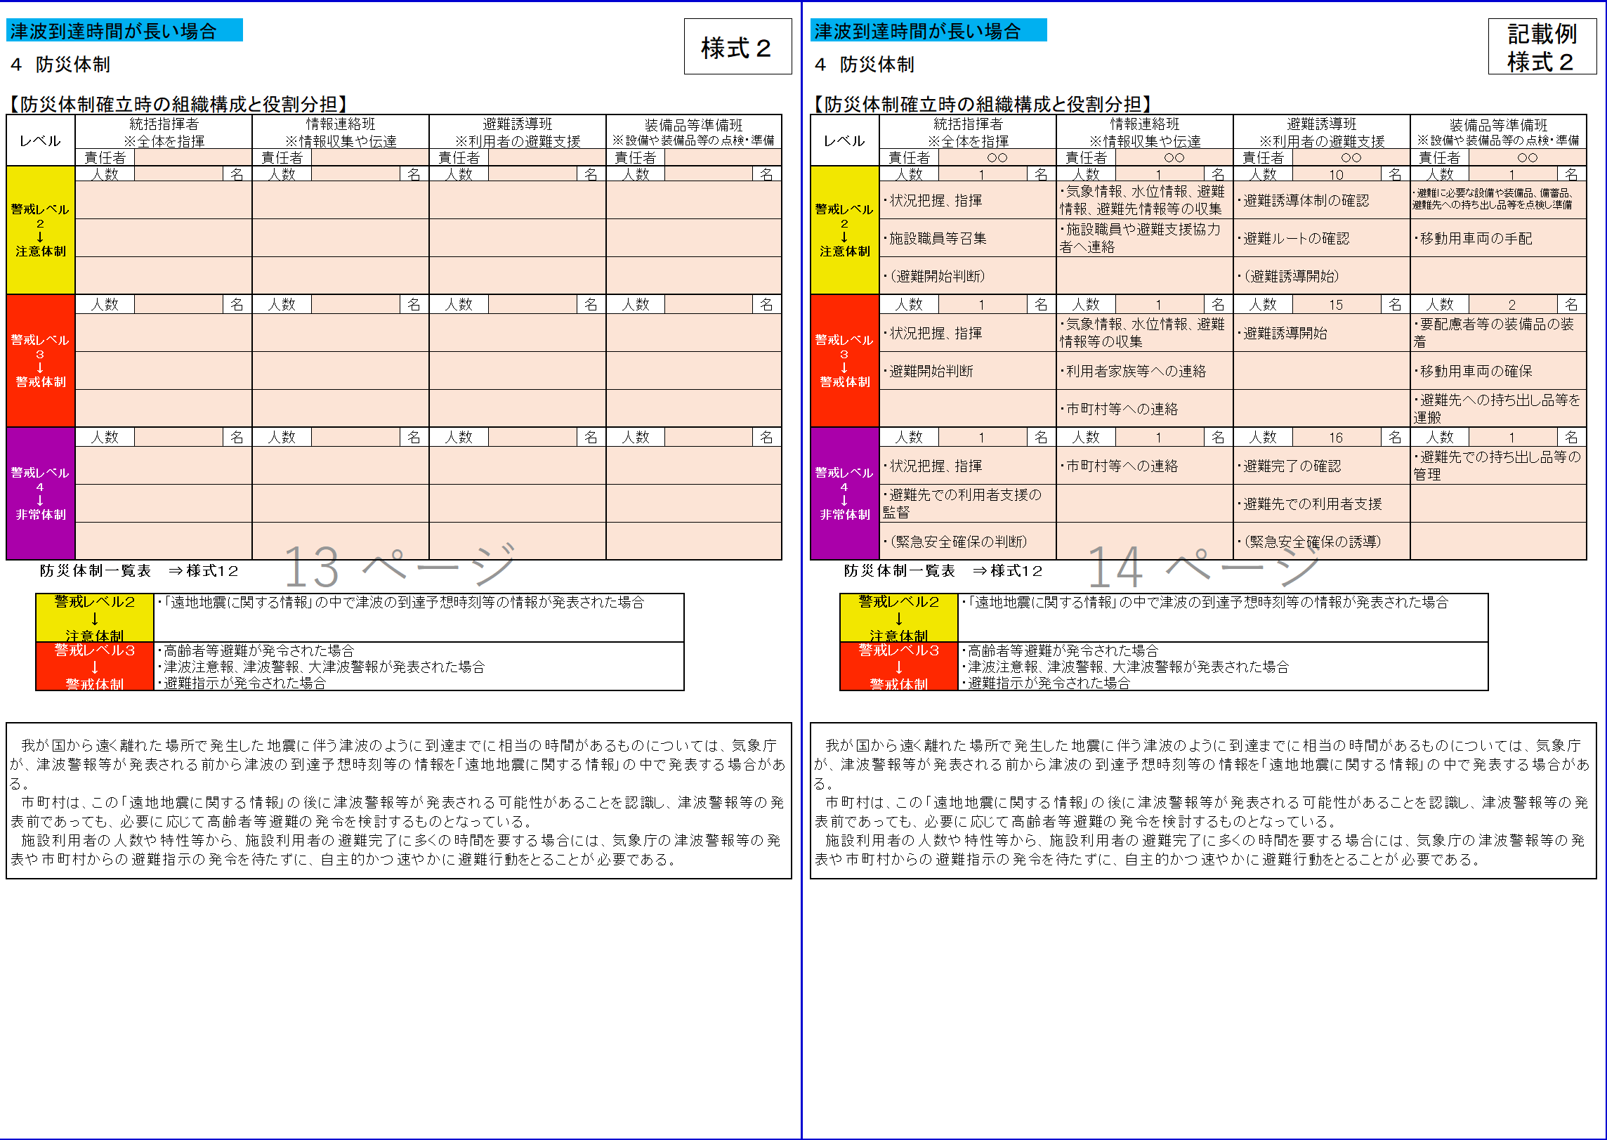
...
DE447
・気象情報等収集
⇒
・防災気象情報等の収集
DE454, DE461 ・気象情報、水位情報、避難情報
⇒
・防災気象情報、避難情報
...
Q479, CU479 ・大雨注意報が発表された場合
⇒
・レベル2土砂災害注意報が発表された場合
Q483, CU483
・大雨警報が発表された場合
⇒
・レベル3土砂災害警報が発表された場合
Q486, CU486
・土砂災害警戒情報が発表された場合
⇒
・レベル4土砂災害危険警報が発表された場合
...
CK491
大型台風 ⇒ 非常に強い台風
CK498
大雨警報又は特別警報
土砂災害警戒情報
⇒ レベル3土砂災害警報又はレベル4土砂災害危険警報
...
CH520 ・洪水注意報、洪水警報
・大雨注意報、大雨警報、大雨特別警報
・キキクル（大雨・洪水警報の危険度分布）
・洪水予報
氾濫注意情報、氾濫警戒情報
氾濫危険情報、氾濫発生情報
⇒
・レベル2氾濫注意報、レベル3氾濫警報、
レベル4氾濫危険警報、レベル5氾濫特別警報
・レベル2大雨注意報、レベル3大雨警報、
レベル4大雨危険警報、レベル5大雨特別警報
・洪水キキクル
・水害リスクライン
・水位到達情報
レベル2氾濫注意情報、レベル3氾濫警戒情報、
レベル4氾濫危険情報、レベル5氾濫発生情報
CH529
・大雨注意報、大雨警報、大雨特別警報
・雨水出水氾濫危険情報
（水位周知下水道において発表される情報）
⇒
・レベル2大雨注意報、レベル3大雨警報、
レベル4大雨危険警報、レベル5大雨特別警報
・浸水キキクル
・内水氾濫危険情報、レベル５氾濫発生情報
（水位周知下水道において発表される情報）
CH534
・高潮注意報、高潮警報、高潮特別警報
⇒
・レベル2高潮注意報、レベル3高潮警報、
レベル4高潮危険警報、レベル5高潮特別警報
レベル5高潮発生情報
CH540
・大雨注意報、大雨警報、大雨特別警報
・土砂災害警戒情報
・土砂キキクル（大雨警報（土砂災害）の危険度分布）
⇒
・レベル2土砂災害注意報、レベル3土砂災害警報、
レベル4土砂災害危険警報、レベル5土砂災害特別警報
・土砂キキクル
CM548
職員への招集連絡 → 施設職員への招集連絡
...
CH524
・洪水キキクル
⇒ ・大雨キキクル（洪水キキクル）
CH531
・洪水キキクル
⇒ ・大雨キキクル（浸水キキクル）
...
元データ
...
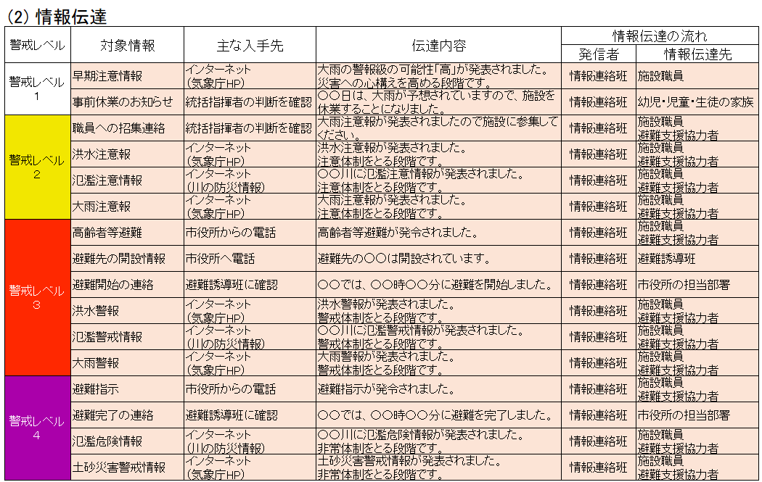
...
B570,CF570
追記
・利用者緊急連絡先一覧表 ⇒様式８
B571,CF571
追記
・緊急連絡網 ⇒様式９ B572,CF572
追記
・外部機関等の緊急連絡先一覧表 ⇒様式１０
...
B576,CF576
改ページおよび表頭追加
...
元データ
...
E594,CI594 桃色着色
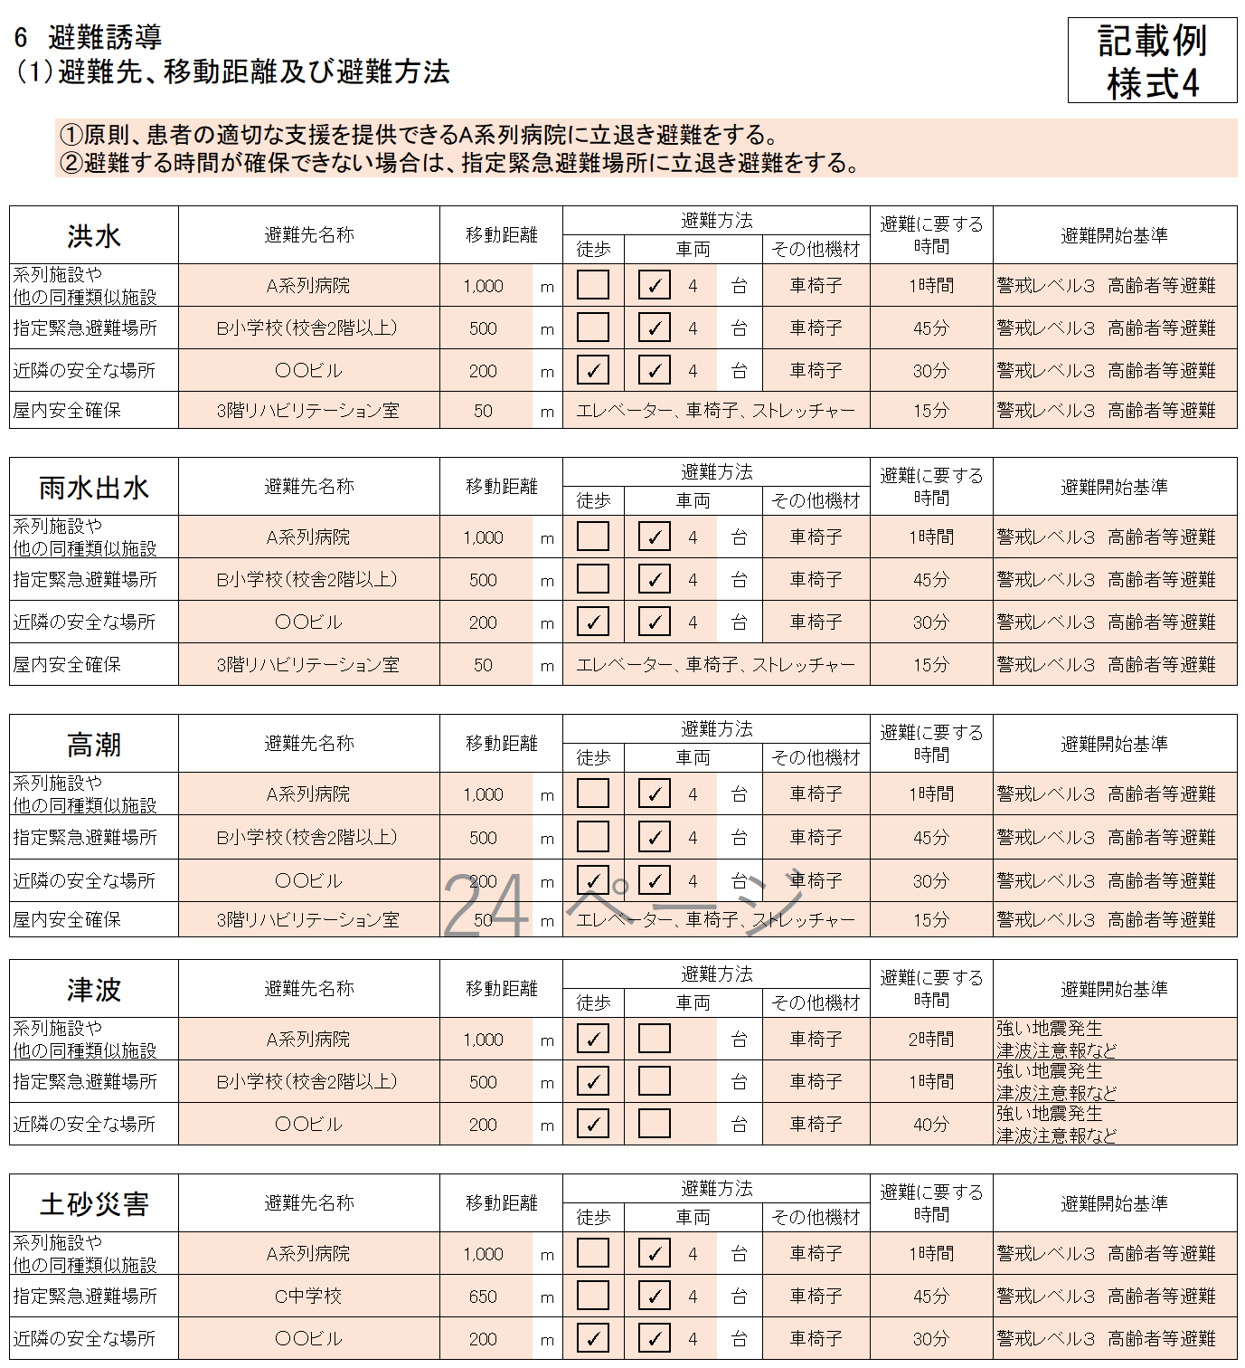
...
AL599,AL614,AL629,AL644,AL656
桃色着色
DP599,DP614,DP629,DP644,DP656
桃色着色
...
Z696,Z697,Z703,Z704,DD696,DD697,DD703,DD704
その他の欄を追加
EH694,EH695
各階の職員エリア→各階の施設職員エリア
...
S693,CW693
上下階の移動のできる大型スロープの設置
⇒
上下階の移動のできる大型スロープ
S698,CW698
停電対策としての非常用電源の設置
⇒
停電対策としての非常用電源
S701,CW701
階段昇降機の設置
⇒
階段昇降機
...
S717～S734
文字を削除して桃色着色
CW717～CW734
桃色着色
EI720
各職員→各施設職員
...
Z753,Z759,Z765,Z773,Z779,Z788,Z794,Z801,Z807,Z813
文字を削除して桃色着色
DD753,DD759,DD765,DD773,DD779,DD788,DD794,DD801,DD807,DD813
文字を削除して桃色着色
...
F770,CJ770
通所部門
⇒
通所部門（通院 等）
F793,CJ793
入所部門
⇒
入所部門（入院 等）
F764,CJ764
患者、患者の家族への防災教育
⇒
患者、患者家族への防災教育
DD753
○施設職員、患者や患者の家族、避難支援協力者に電子データなどで避難確保計画を共有し、周知する
⇒
○施設職員、患者や患者家族、避難支援協力者に電子データなどで避難確保計画を共有し、周知する
DD773
○保護者・家族等への情報伝達手段（メール・電話等）の確認、情報伝達の試行 等
⇒
○患者家族等への情報伝達手段（メール・電話等）の確認、情報伝達の試行 等
DD788
○保護者・家族等への情報伝達手段（メール・電話等）の確認、情報伝達の試行 等
⇒
○患者家族等への情報伝達手段（メール・電話等）の確認、情報伝達の試行 等
...
 |  | 〇〇〇〇 |  |  |  |  | 012-3456-7890 |  |  |  |  | 4 |  |  | 自動車 |  |  | ストレッチャー |  |  | 〇〇〇〇
避難先へ移動
１単独歩行可能 ２介助必要 ３車いすを使用 ４ストレッチャーや担架が必要 ５その他
その他の対応
６自宅に帰宅 ７病院に搬送 ８その他

既に防災体制を確立している場合は、それを活用してもよい。 |  |  |  |  |  |  |  |  |  |  |  |  |  |  |  |  |  |  |  |  |  | 記載例 様式12

15 防災体制一覧表

 | 統括指揮者 |  |  | ( | 院長 |  |  | ) |  | ( | 代行者 |  | 事務長 |  |  | )
...
Z1053,DD1053 気象情報 ⇒ 防災気象情報
Z1055,DD1055 気象情報、水位情報 ⇒ 防災気象情報
Z1057,DD1057 気象情報、水位情報 ⇒ 防災気象情報
...
Z1053,DD1053,Z1065,DD1065,Z1076,1076 桃色着色
Z1053,Z1065,Z1076 文字削除
...
C1103,CF1103 追加⇒（案）
...
B1105,CF1105 桃色着色
B1105 削除
...
DZ1159 洪水予報等の情報 ⇒ 防災気象情報等
AT1158～AT1162 文字削除、桃色着色
AT1168～AT1172 文字削除、桃色着色
...
B1210,CF1210 桃色着色
CF1263
洪水時・雨水出水時・高潮時・土砂災害の発生時の施設建物内の避難経路は以下のものとする。
⇒
洪水時・雨水出水時・高潮時の施設建物内の避難経路は以下のものとする。
...
 |  |  | 立退き避難
 |  |  | 避難先1 |  |  |  |  |  |  |  | 避難に要する時間 |  | 避難先2 |  |  |  |  |  | 避難に要する時間 | 避難先3 |  |  | 避難に要する時間
洪水 |  |  | A系列病院 |  |  |  |  |  |  |  | 1時間 |  | B小学校（校舎2階以上） |  |  |  |  |  | 45分 | ○○ビル |  |  | 30分
雨水出水 |  |  | A系列病院 |  |  |  |  |  |  |  | 1時間 |  | B小学校（校舎2階以上） |  |  |  |  |  | 45分 | ○○ビル |  |  | 30分
高潮 |  |  | A系列病院 |  |  |  |  |  |  |  | 1時間 |  | B小学校（校舎2階以上） |  |  |  |  |  | 45分 | ○○ビル |  |  | 30分
津波 |  |  | A系列病院 |  |  |  |  |  |  |  | 2時間 |  | B小学校（校舎2階以上） |  |  |  |  |  | 1時間 | ○○ビル |  |  | 40分
土砂災害 |  |  | A系列病院 |  |  |  |  |  |  |  | 1時間 |  | C中学校 |  |  |  |  |  | 45分 | ○○ビル |  |  | 30分


洪水 避難経路（➡）
雨水出水 避難経路（➡）
高潮 避難経路（➡）
津波 避難経路（➡）
土砂災害 避難経路（➡）
B1221,CF1221 桃色着色

※施設の位置、避難先の位置、避難方法（徒歩、自動車等）、避難に要する時間等を記載してください。
避難先は、避難訓練等により避難できることを確かめ、必要に応じ見直しするものとする。

 |  |  |  |  |  | 施設名 |  |  |  |  |  |  |  | 階層
 |  |  |  |  |  | ○○○病院 |  |  |  |  |  |  |  | ３階
 |  |  |  |  |  | 対象災害 |  |  | 災害規模 |  |  |  |  |  |  |  | 災害範囲
 |  |  |  |  |  | 水害（Ｌ２） |  |  | 浸水深 0.5m～3m |  |  |  |  |  |  |  | 敷地と建物
 |  |  |  |  |  | 雨水出水 |  |  | 浸水深 0.3m～0.5m |  |  |  |  |  |  |  | 敷地と建物
 |  |  |  |  |  | 土砂災害 |  |  | 土砂災害警戒区域（イエローゾーン） |  |  |  |  |  |  |  | 敷地の全域と、校舎・体育館の一部
...
B1263,CF1263 桃色着色
...
洪水 |  |  | 3階リハビリテーション室 |  |  |  |  |  | 15分
雨水出水 |  |  | 3階リハビリテーション室 |  |  |  |  |  | 15分
高潮 |  |  | 3階リハビリテーション室 |  |  |  |  |  | 15分

B1272,CF1272 桃色着色

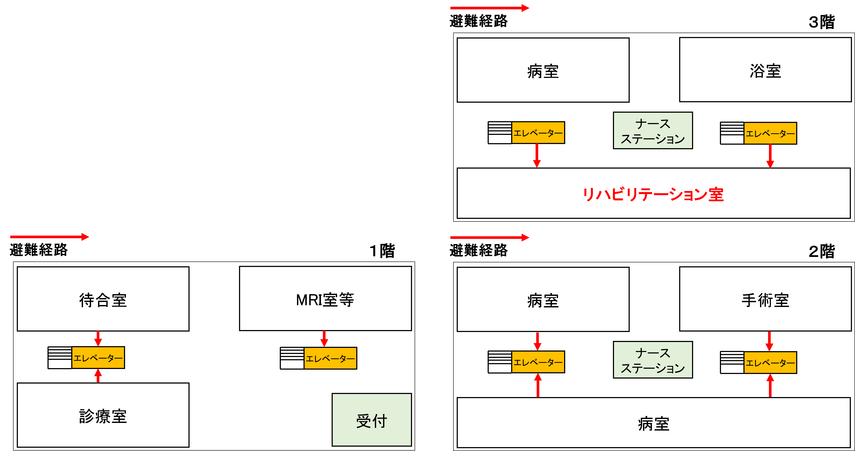

※施設建物内の避難経路図を記載してください。
避難先は、避難訓練等により避難できることを確かめ、必要に応じ見直しするものとする。

DQ1322
気象情報等収集⇒防災気象情報等収集
DQ1328,DQ1335 ・気象情報、水位情報、避難情報
⇒
・防災気象情報、避難情報
...
C1328, CG1328 ■大雨注意報
■洪水注意報
■高潮注意報
⇒
■レベル2大雨注意報
■レベル2氾濫注意報
■レベル2氾濫注意情報
■レベル2土砂災害注意報
■レベル2高潮注意報
C1336, CG1336 ■洪水警報
■氾濫警戒情報
■高潮注意報
■大雨警報（土砂災害）
⇒
■レベル3大雨警報
■レベル3氾濫警報
■レベル3氾濫警戒情報
■レベル3土砂災害警報
■レベル3高潮警報
C1344, CG1344
■大雨特別警報
■氾濫発生情報
⇒
■レベル4大雨危険警報
■内水氾濫危険情報
■レベル4氾濫危険警報
■レベル4氾濫危険情報
■レベル4土砂災害危険警報
■レベル4高潮危険警報
C1353, CG1353
■大雨特別警報
■氾濫発生情報
⇒
■レベル5大雨特別警報
■レベル5氾濫発生情報
■レベル5氾濫特別警報
■レベル5土砂災害特別警報
■レベル5高潮特別警報
■レベル5高潮氾濫発生情報
...
DC1535
・緊急安全確保
⇒
・全員、緊急安全確保

